Temp. indbl.
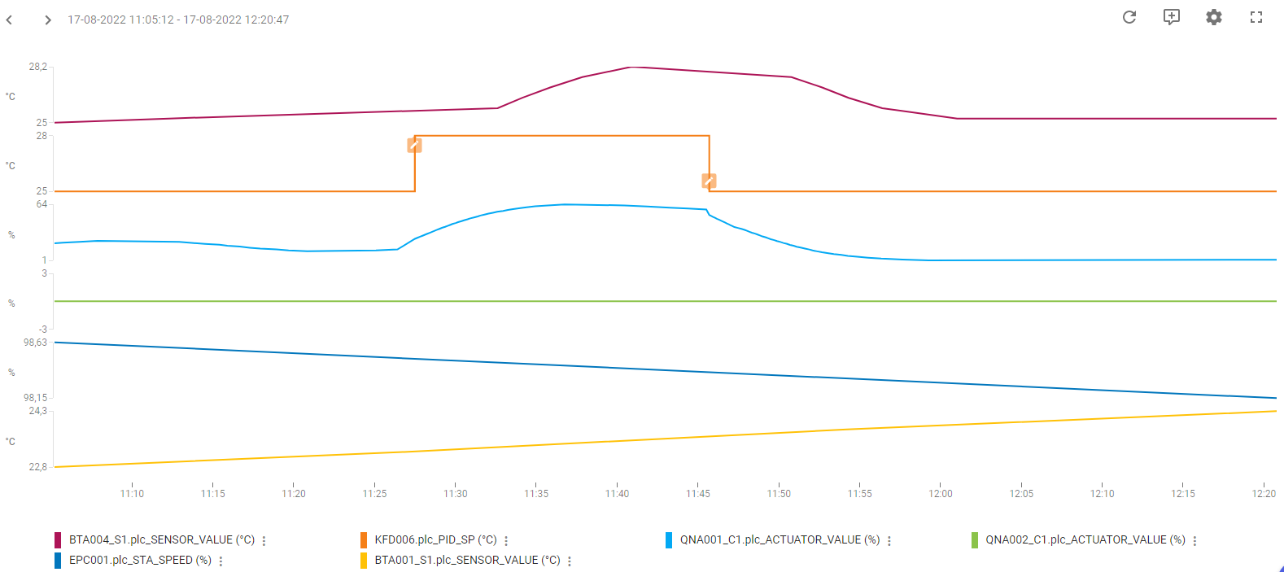
Regulering: | Temperatur-regulering indblæsning
PI-Regulator: | KFD006
KP | 1.5
TN | 100
TV | 0

Køl:
Udført dato: | 2022-08-17
Status: | Godkendt
Initialer: | SFA
Note: | Temperaturudsving omkring kl 13:25 skyldes aktivering af kølegenvinding.

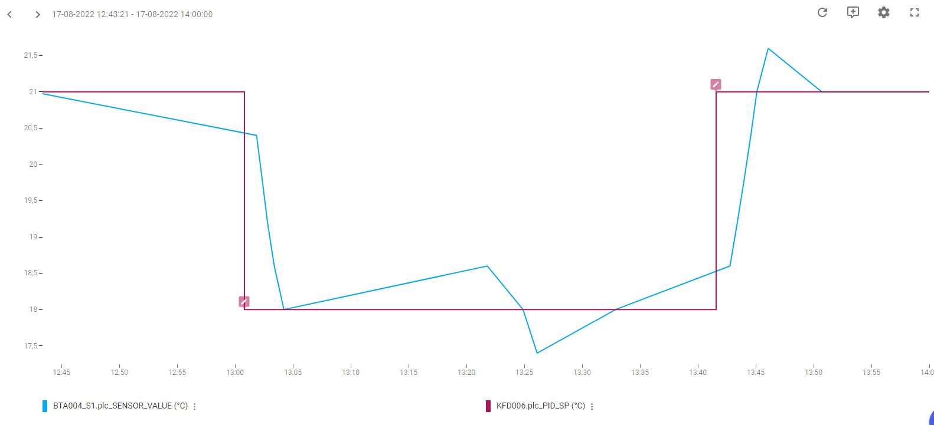

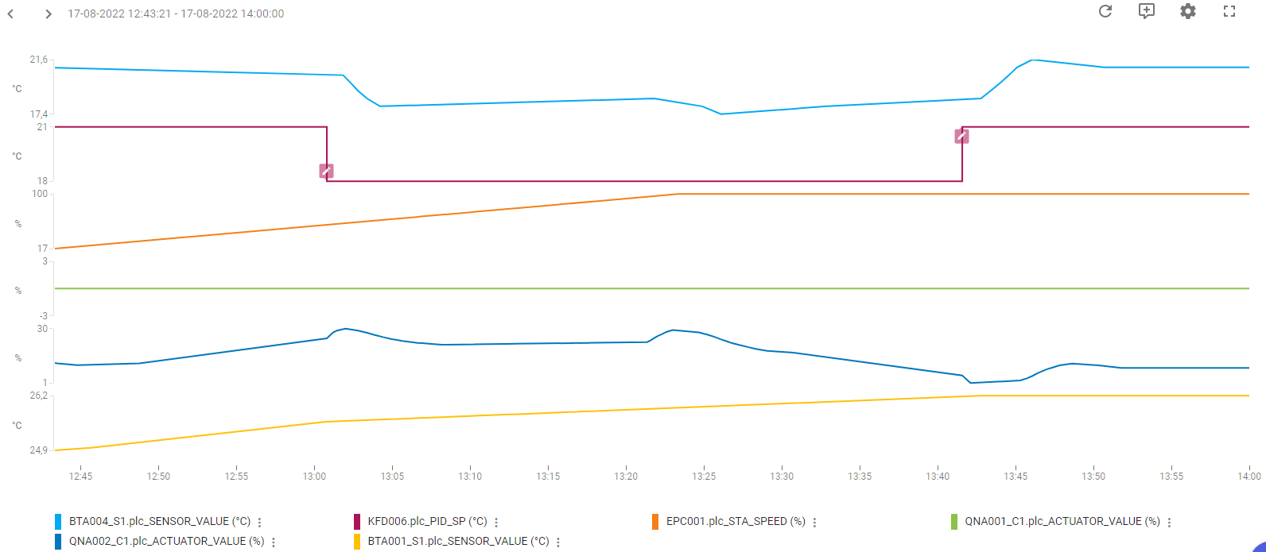

Varme:
Udført dato: | 2022-08-17
Status: | Godkendt
Initialer: | SFA

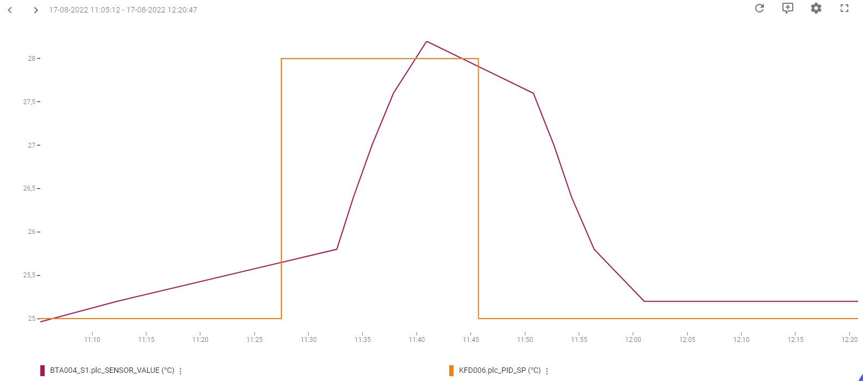
Note:

Tryk Indbl.
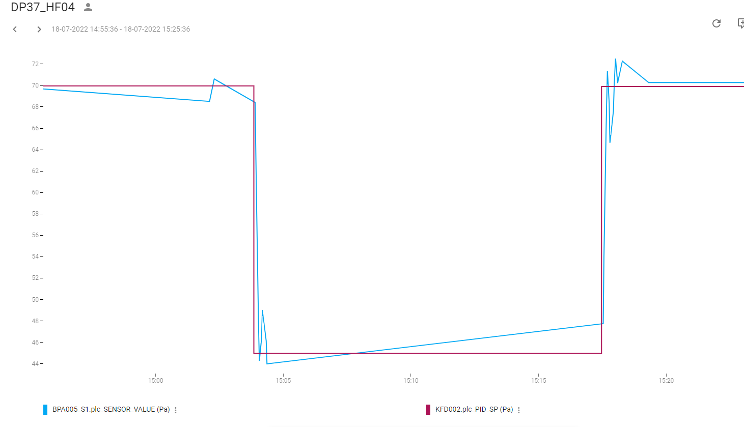
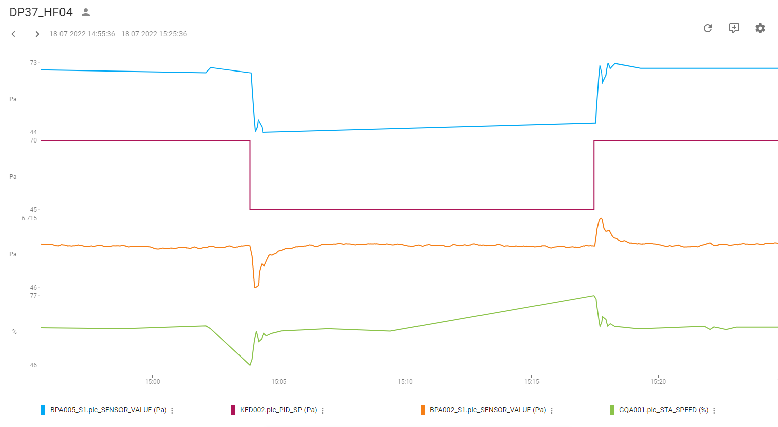
Regulering: | Tryk-regulering indblæsning
PI-Regulator: | KFD002
KP | 0.4
TN | 40
TV | 0
SP | 60 Pa

Tryk:
Udført dato: | 2022-07-18
Status: | Godkendt
Initialer: | ABH

Tryk Uds.
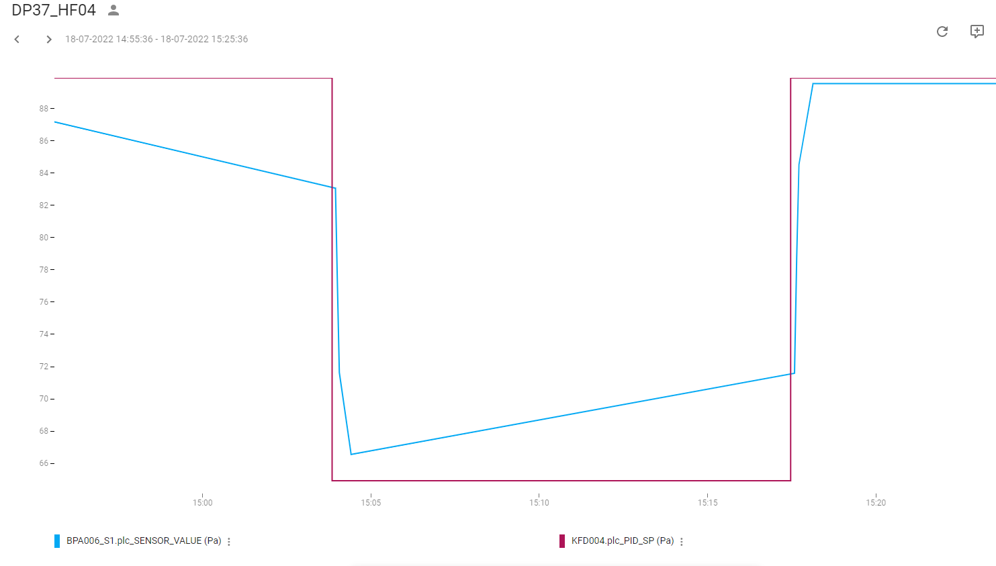
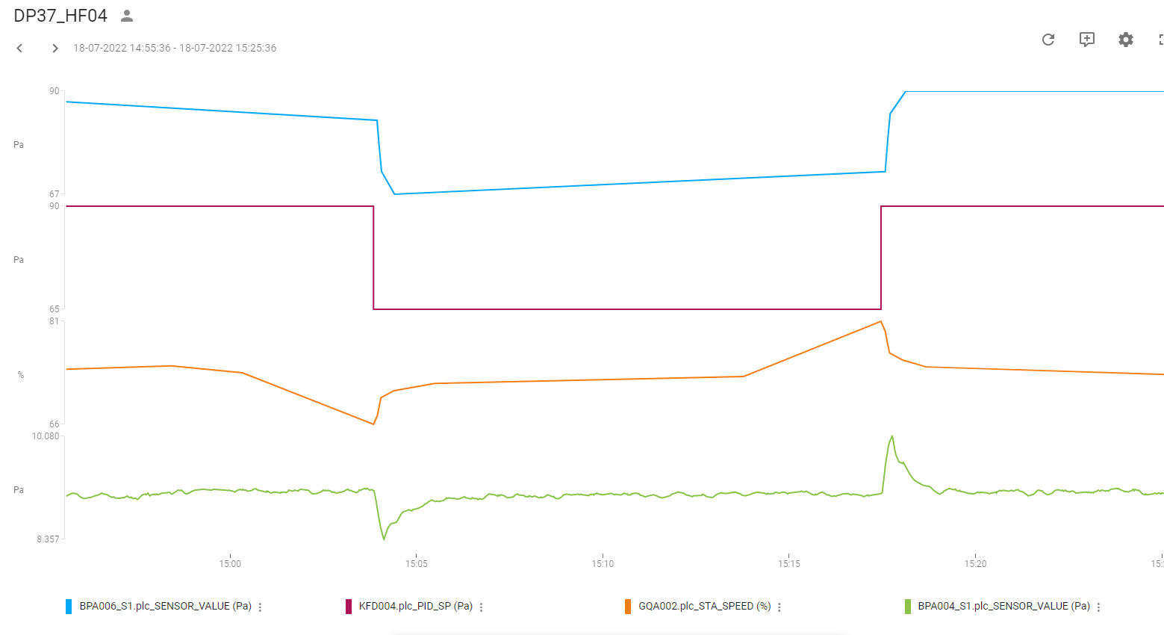
Regulering: | Tryk-regulering Udsugning
PI-Regulator: | KFD004
KP | 0.25
TN | 50
TV | 0
SP | 85 Pa

Tryk:
Udført dato: | 2022-07-18
Status: | Godkendt
Initialer: | ABH

